Sheet1
紙折り機 プロスフォルダー 消耗品 注文書

 | 消耗品の必要数およびお客様情報をご記入のうえ、メールまたはFAXで本書をお送りください。
 | 送信先アドレス： |  | proscut-cs@carl1954.onmicrosoft.com |  |  |  |  | FAX番号：03-5671-6553

 |  |  |  |  |  |  | 必須
 | 給紙ゴム |  | NB2-3046A | 2,400 | 円 | ✕ | 0 | 個 | ＝ | 0 | 円
 | 抑止板 |  | NA2-6470A | 1,000 | 円 | ✕ | 0 | 個 | ＝ | 0 | 円
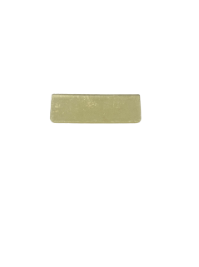
 | 給紙ゴム軸交換キット |  | NE3-3000-A | 12,680 | 円 | ✕ | 0 | 個 | ＝ | 0 | 円
 | 給紙台前面ゴム |  | A1-0790 | 250 | 円 | ✕ | 0 | 個 | ＝ | 0 | 円
 |  |  |  |  |  |  | 送料 |  |  | 1,000 | 円
 |  |  |  |  |  |  | 計（税別） |  |  | 1,000 | 円
 |  |  |  |  |  |  | 計（税込） |  |  | 1,100 | 円
 | ■ユーザー様情報（機器の設置先情報）
必須 | 社名
必須 | 部署名
必須 | ご担当者様
必須 | ご住所 | 〒
必須 |  | ご住所
必須 | 電話番号
必須 | FAX番号
必須 | メールアドレス

必須 | 請求書締め日
必須 | お支払日

 | ■請求書お送り先（上記 設置先と異なる場合のみご記入ください）
 | 請求先
 | 社名
 | 部署名
 | ご担当者様
 | ご住所 | 〒
 |  | ご住所
 | 電話番号
 | メールアドレス

 |  |  |  |  |  |  |  |  |  |  | カール事務器 株式会社
 |  |  |  |  |  |  |  |  |  |  | 紙折り機サポートチーム TEL：03-5671-6552

